rep_rate=6230,pulse_width=100 n
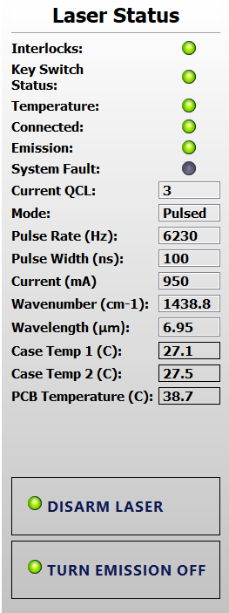
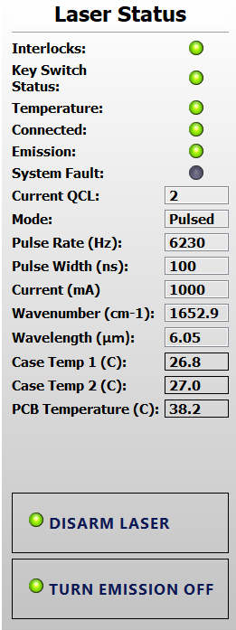
lambda(nm) | power (uW) | rep_rate (Hz) | pulse_width (ns) | peak_power(W) | 6/6/2025
5200 | 105 | 6230 | 100 | 0.1685393258
5250 | 129 | 6230 | 100 | 0.2070626003
5300 | 160 | 6230 | 100 | 0.2568218299
peak_power(W) vs. lambda(nm)
5350 | 190 | 6230 | 100 | 0.304975923
5400 | 227 | 6230 | 100 | 0.3643659711
5450 | 256 | 6230 | 100 | 0.4109149278
5500 | 284 | 6230 | 100 | 0.455858748
5550 | 311 | 6230 | 100 | 0.4991974318
5600 | 307 | 6230 | 100 | 0.492776886
5650 | 349 | 6230 | 100 | 0.5601926164
5700 | 364 | 6230 | 100 | 0.5842696629
5750 | 376 | 6230 | 100 | 0.6035313002
5800 | 364 | 6230 | 100 | 0.5842696629
5850 | 361 | 6230 | 100 | 0.5794542536
5900 | 327 | 6230 | 100 | 0.5248796148
5950 | 272 | 6230 | 100 | 0.4365971108
6000 | 230 | 6230 | 100 | 0.3691813804
6050 | 232 | 6230 | 100 | 0.3723916533
6100 | 300 | 6230 | 100 | 0.481540931
6150 | 322 | 6230 | 100 | 0.5168539326
6200 | 361 | 6230 | 100 | 0.5794542536
6250 | 415 | 6230 | 100 | 0.6661316212
6300 | 457 | 6230 | 100 | 0.7335473515
6350 | 466 | 6230 | 100 | 0.7479935795
6400 | 502 | 6230 | 100 | 0.8057784912
6450 | 510 | 6230 | 100 | 0.8186195827
6500 | 438 | 6230 | 100 | 0.7030497592
6550 | 511 | 6230 | 100 | 0.8202247191
6600 | 530 | 6230 | 100 | 0.8507223114
6650 | 526 | 6230 | 100 | 0.8443017657
6700 | 525 | 6230 | 100 | 0.8426966292
6750 | 509 | 6230 | 100 | 0.8170144462
6800 | 491 | 6230 | 100 | 0.7881219904
6850 | 477 | 6230 | 100 | 0.7656500803
6900 | 461 | 6230 | 100 | 0.7399678973
6950 | 520 | 6230 | 100 | 0.834670947
7000 | 555 | 6230 | 100 | 0.8908507223
7050 | 584 | 6230 | 100 | 0.937399679
7100 | 623 | 6230 | 100 | 1
7150 | 636 | 6230 | 100 | 1.020866774
7200 | 672 | 6230 | 100 | 1.078651685
7250 | 682 | 6230 | 100 | 1.09470305
7300 | 698 | 6230 | 100 | 1.120385233
7350 | 717 | 6230 | 100 | 1.150882825
7400 | 722 | 6230 | 100 | 1.158908507
7450 | 724 | 6230 | 100 | 1.16211878
7500 | 732 | 6230 | 100 | 1.174959872
7550 | 738 | 6230 | 100 | 1.18459069
7600 | 730 | 6230 | 100 | 1.171749599
7650 | 725 | 6230 | 100 | 1.163723917
7700 | 714 | 6230 | 100 | 1.146067416
7750 | 702 | 6230 | 100 | 1.126805778
7800 | 681 | 6230 | 100 | 1.093097913
7850 | 673 | 6230 | 100 | 1.080256822
7900 | 662 | 6230 | 100 | 1.062600321
7950 | 641 | 6230 | 100 | 1.028892456
8000 | 617 | 6230 | 100 | 0.9903691814
8050 | 596 | 6230 | 100 | 0.9566613162
8100 | 574 | 6230 | 100 | 0.9213483146
8150 | 549 | 6230 | 100 | 0.8812199037
8200 | 524 | 6230 | 100 | 0.8410914928
8250 | 503 | 6230 | 100 | 0.8073836276
8300 | 480 | 6230 | 100 | 0.7704654896
8350 | 455 | 6230 | 100 | 0.7303370787
8400 | 433 | 6230 | 100 | 0.695024077
8450 | 410 | 6230 | 100 | 0.658105939
8500 | 397 | 6230 | 100 | 0.6372391653
8550 | 379 | 6230 | 100 | 0.6083467095
8600 | 358 | 6230 | 100 | 0.5746388443
8650 | 330 | 6230 | 100 | 0.5296950241
8700 | 311 | 6230 | 100 | 0.4991974318
8750 | 290 | 6230 | 100 | 0.4654895666
8800 | 272 | 6230 | 100 | 0.4365971108
8850 | 250 | 6230 | 100 | 0.4012841091

Sheet2
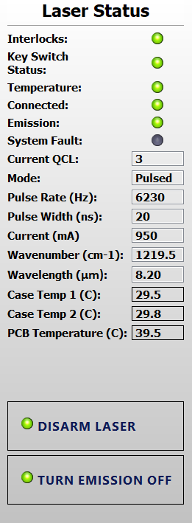
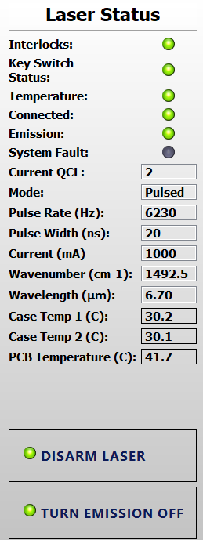
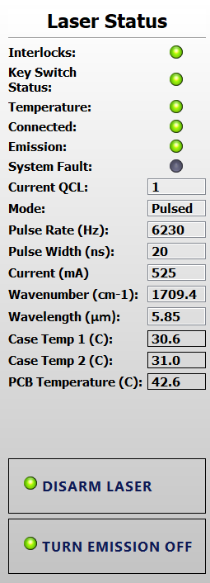
peak_power(W) vs. lambda(nm)
lambda(nm) | power (uW) | rep_rate (Hz) | pulse_width (ns) | peak_power(W) | 6/6/2025
5200 | 301 | 6230 | 20 | 2.415730337
5250 | 300 | 6230 | 20 | 2.407704655
5300 | 301 | 6230 | 20 | 2.415730337
5350 | 301 | 6230 | 20 | 2.415730337
5400 | 301 | 6230 | 20 | 2.415730337
5450 | 299 | 6230 | 20 | 2.399678973
5500 | 294 | 6230 | 20 | 2.359550562
5550 | 296 | 6230 | 20 | 2.375601926
5600 | 295 | 6230 | 20 | 2.367576244
5650 | 301 | 6230 | 20 | 2.415730337
5700 | 301 | 6230 | 20 | 2.415730337
5750 | 297 | 6230 | 20 | 2.383627608
5800 | 296 | 6230 | 20 | 2.375601926
5850 | 294 | 6230 | 20 | 2.359550562
5900 | 288 | 6230 | 20 | 2.311396469
5950 | 291 | 6230 | 20 | 2.335473515
6000 | 288 | 6230 | 20 | 2.311396469
6050 | 292 | 6230 | 20 | 2.343499197
6100 | 294 | 6230 | 20 | 2.359550562
6150 | 293 | 6230 | 20 | 2.35152488
6200 | 304 | 6230 | 20 | 2.439807384
6250 | 321 | 6230 | 20 | 2.576243981
6300 | 334 | 6230 | 20 | 2.680577849
6350 | 341 | 6230 | 20 | 2.736757624
6400 | 354 | 6230 | 20 | 2.841091493
6450 | 356 | 6230 | 20 | 2.857142857
6500 | 335 | 6230 | 20 | 2.688603531
6550 | 356 | 6230 | 20 | 2.857142857
6600 | 365 | 6230 | 20 | 2.929373997
6650 | 366 | 6230 | 20 | 2.937399679
6700 | 363 | 6230 | 20 | 2.913322632
6750 | 359 | 6230 | 20 | 2.881219904
6800 | 353 | 6230 | 20 | 2.833065811
6850 | 349 | 6230 | 20 | 2.800963082
6900 | 339 | 6230 | 20 | 2.72070626
6950 | 301 | 6230 | 20 | 2.415730337
7000 | 316 | 6230 | 20 | 2.53611557
7050 | 325 | 6230 | 20 | 2.608346709
7100 | 346 | 6230 | 20 | 2.776886035
7150 | 359 | 6230 | 20 | 2.881219904
7200 | 368 | 6230 | 20 | 2.953451043
7250 | 377 | 6230 | 20 | 3.025682183
7300 | 391 | 6230 | 20 | 3.138041734
7350 | 401 | 6230 | 20 | 3.218298555
7400 | 405 | 6230 | 20 | 3.250401284
7450 | 409 | 6230 | 20 | 3.282504013
7500 | 413 | 6230 | 20 | 3.314606742
7550 | 417 | 6230 | 20 | 3.34670947
7600 | 415 | 6230 | 20 | 3.330658106
7650 | 419 | 6230 | 20 | 3.362760835
7700 | 418 | 6230 | 20 | 3.354735152
7750 | 414 | 6230 | 20 | 3.322632424
7800 | 407 | 6230 | 20 | 3.266452648
7850 | 407 | 6230 | 20 | 3.266452648
7900 | 403 | 6230 | 20 | 3.23434992
7950 | 403 | 6230 | 20 | 3.23434992
8000 | 398 | 6230 | 20 | 3.194221509
8050 | 394 | 6230 | 20 | 3.16211878
8100 | 388 | 6230 | 20 | 3.113964687
8150 | 384 | 6230 | 20 | 3.081861958
8200 | 375 | 6230 | 20 | 3.009630819
8250 | 365 | 6230 | 20 | 2.929373997
8300 | 359 | 6230 | 20 | 2.881219904
8350 | 352 | 6230 | 20 | 2.825040128
8400 | 345 | 6230 | 20 | 2.768860353
8450 | 336 | 6230 | 20 | 2.696629213
8500 | 334 | 6230 | 20 | 2.680577849
8550 | 331 | 6230 | 20 | 2.656500803
8600 | 322 | 6230 | 20 | 2.584269663
8650 | 316 | 6230 | 20 | 2.53611557
8700 | 315 | 6230 | 20 | 2.528089888
8750 | 312 | 6230 | 20 | 2.504012841
8800 | 308 | 6230 | 20 | 2.471910112
8850 | 304 | 6230 | 20 | 2.439807384

rep_rate=1e6,pulse_width=200 ns
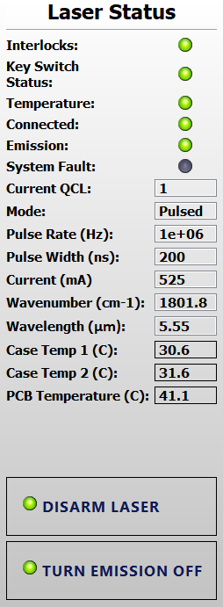
peak_power(W) vs. lambda(nm)
lambda(nm) | power (mW) | rep_rate (kHz) | pulse_width (ns) | peak_power(W) | 6/6/2025
5200 | 5.92 | 100 | 200 | 0.296
5250 | 13.72 | 100 | 200 | 0.686
5300 | 21.74 | 100 | 200 | 1.087
5350 | 28.84 | 100 | 200 | 1.442
5400 | 38.2 | 100 | 200 | 1.91
5450 | 44.4 | 100 | 200 | 2.22
5500 | 48.7 | 100 | 200 | 2.435
5550 | 55.8 | 100 | 200 | 2.79
5600 | 54.4 | 100 | 200 | 2.72
5650 | 61.9 | 100 | 200 | 3.095
5700 | 64.1 | 100 | 200 | 3.205
5750 | 61.8 | 100 | 200 | 3.09
5800 | 55.2 | 100 | 200 | 2.76
5850 | 53.1 | 100 | 200 | 2.655
5900 | 40.7 | 100 | 200 | 2.035
5950 | 25.4 | 100 | 200 | 1.27
6000 | 11.1 | 100 | 200 | 0.555
6050 | 12.5 | 100 | 200 | 0.625
6100 | 24 | 100 | 200 | 1.2
6150 | 30.6 | 100 | 200 | 1.53
6200 | 41.1 | 100 | 200 | 2.055
6250 | 55.4 | 100 | 200 | 2.77
6300 | 64.4 | 100 | 200 | 3.22
6350 | 65.9 | 100 | 200 | 3.295
6400 | 73.8 | 100 | 200 | 3.69
6450 | 76.6 | 100 | 200 | 3.83
6500 | 54 | 100 | 200 | 2.7
6550 | 74.8 | 100 | 200 | 3.74
6600 | 81.2 | 100 | 200 | 4.06
6650 | 81.5 | 100 | 200 | 4.075
6700 | 82.5 | 100 | 200 | 4.125
6750 | 79.6 | 100 | 200 | 3.98
6800 | 74.2 | 100 | 200 | 3.71
6850 | 70.1 | 100 | 200 | 3.505
6900 | 67.1 | 100 | 200 | 3.355
6950 | 75.6 | 100 | 200 | 3.78
7000 | 83.5 | 100 | 200 | 4.175
7050 | 90.7 | 100 | 200 | 4.535
7100 | 99.3 | 100 | 200 | 4.965
7150 | 103.2 | 100 | 200 | 5.16
7200 | 108.6 | 100 | 200 | 5.43
7250 | 114.5 | 100 | 200 | 5.725
7300 | 117.3 | 100 | 200 | 5.865
7350 | 120.5 | 100 | 200 | 6.025
7400 | 122.1 | 100 | 200 | 6.105
7450 | 124.3 | 100 | 200 | 6.215
7500 | 124.4 | 100 | 200 | 6.22
7550 | 123.8 | 100 | 200 | 6.19
7600 | 124.9 | 100 | 200 | 6.245
7650 | 123.8 | 100 | 200 | 6.19
7700 | 121.7 | 100 | 200 | 6.085
7750 | 118.1 | 100 | 200 | 5.905
7800 | 114.4 | 100 | 200 | 5.72
7850 | 111.1 | 100 | 200 | 5.555
7900 | 106 | 100 | 200 | 5.3
7950 | 100.9 | 100 | 200 | 5.045
8000 | 96.3 | 100 | 200 | 4.815
8050 | 91 | 100 | 200 | 4.55
8100 | 86.1 | 100 | 200 | 4.305
8150 | 80.2 | 100 | 200 | 4.01
8200 | 74.2 | 100 | 200 | 3.71
8250 | 67.6 | 100 | 200 | 3.38
8300 | 62.3 | 100 | 200 | 3.115
8350 | 55.7 | 100 | 200 | 2.785
8400 | 49.5 | 100 | 200 | 2.475
8450 | 43.8 | 100 | 200 | 2.19
8500 | 38.9 | 100 | 200 | 1.945
8550 | 34.1 | 100 | 200 | 1.705
8600 | 28.3 | 100 | 200 | 1.415
8650 | 22.5 | 100 | 200 | 1.125
8700 | 16.4 | 100 | 200 | 0.82
8750 | 10.8 | 100 | 200 | 0.54
8800 | 4.9 | 100 | 200 | 0.245
8850 | 0.3 | 100 | 200 | 0.015

peak_power_study_qcl2
lambda(nm) | avg.power (mW) | rep_rate (Hz) | pulse_width (ns) | duty_cycle | peak_power(W) | not: powermetre tune etmeyi unutmuşum ama çok fazla deişmiyor değerler
6600 | 1.93 | 100000 | 100 | 0.01 | 0.193 | yine de buradan trend doğru çıkıyor,
6600 | 3.44 | 100000 | 200 | 0.02 | 0.172 | kullanılabilir
6600 | 4.84 | 100000 | 300 | 0.03 | 0.1613333333
6600 | 6.19 | 100000 | 400 | 0.04 | 0.15475
6600 | 7.47 | 100000 | 500 | 0.05 | 0.1494
6600 | 8.68 | 100000 | 600 | 0.06 | 0.1446666667
6600 | 9.79 | 100000 | 700 | 0.07 | 0.1398571429
6600 | 10.83 | 100000 | 800 | 0.08 | 0.135375
6600 | 11.79 | 100000 | 900 | 0.09 | 0.131
6600 | 12.63 | 100000 | 1000 | 0.1 | 0.1263
6600 | 14.71 | 1000000 | 100 | 0.1 | 0.1471
6600 | 25.84 | 1000000 | 200 | 0.2 | 0.1292 | lambda=qcl3 max avg. power
6600 | 30.7 | 1000000 | 300 | 0.3 | 0.1023333333 | not:buradan sonra artmadı reprate ve ns, max bu kadar arttırabildim bu dalga boyunda
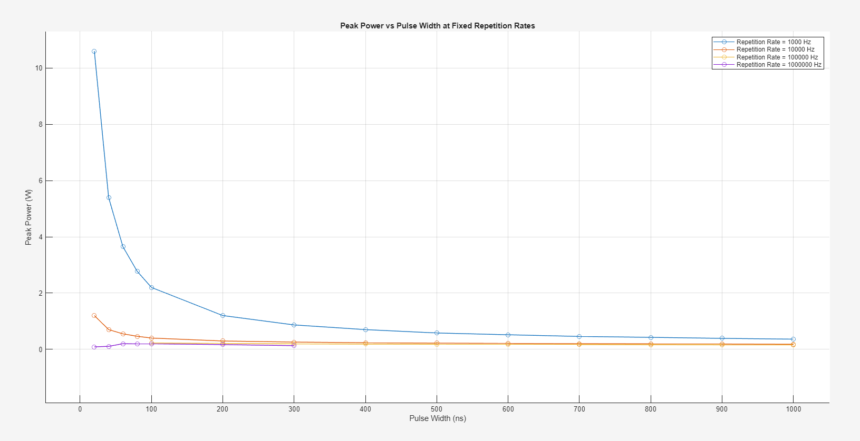
6600 | 0.96 | 1000000 | 20 | 0.02 | 0.048
6600 | 3.12 | 1000000 | 40 | 0.04 | 0.078
6600 | 9.27 | 1000000 | 60 | 0.06 | 0.1545
6600 | 11.88 | 1000000 | 80 | 0.08 | 0.1485
6600 | 0.425 | 10000 | 100 | 0.001 | 0.425
6600 | 0.39 | 10000 | 80 | 0.0008 | 0.4875
6600 | 0.355 | 10000 | 60 | 0.0006 | 0.5916666667
6600 | 0.321 | 10000 | 40 | 0.0004 | 0.8025
6600 | 0.289 | 10000 | 20 | 0.0002 | 1.445
6600 | 0.58 | 10000 | 200 | 0.002 | 0.29
6600 | 0.724 | 10000 | 300 | 0.003 | 0.2413333333
6600 | 0.871 | 10000 | 400 | 0.004 | 0.21775
6600 | 1.01 | 10000 | 500 | 0.005 | 0.202
6600 | 1.14 | 10000 | 600 | 0.006 | 0.19
6600 | 1.27 | 10000 | 700 | 0.007 | 0.1814285714
6600 | 1.39 | 10000 | 800 | 0.008 | 0.17375
6600 | 1.51 | 10000 | 900 | 0.009 | 0.1677777778
6600 | 1.61 | 10000 | 1000 | 0.01 | 0.161
6600 | 0.391 | 1000 | 1000 | 0.001 | 0.391
6600 | 0.38 | 1000 | 900 | 0.0009 | 0.4222222222
6600 | 0.367 | 1000 | 800 | 0.0008 | 0.45875
6600 | 0.361 | 1000 | 700 | 0.0007 | 0.5157142857
6600 | 0.35 | 1000 | 600 | 0.0006 | 0.5833333333
6600 | 0.335 | 1000 | 500 | 0.0005 | 0.67
6600 | 0.323 | 1000 | 400 | 0.0004 | 0.8075
6600 | 0.308 | 1000 | 300 | 0.0003 | 1.026666667
6600 | 0.289 | 1000 | 200 | 0.0002 | 1.445
6600 | 0.279 | 1000 | 100 | 0.0001 | 2.79 |  | zaten qcl'in çalışmazken bile aperture sıcaklığı 0.263 mW üretiyor
6600 |  | 1000 | 80 | 0.00008 | 0 |  | o yüzden devamını yapmayacağım anlamsız
6600 |  | 1000 | 60 | 0.00006 | 0
6600 |  | 1000 | 40 | 0.00004 | 0
6600 |  | 1000 | 20 | 0.00002 | 0
6600 | 0.42 | 100000 | 20 | 0.002 | 0.21
 | 0.31 | 2000 | 1000 | 0.002 | 0.155
 |  |  |  | 0 | #DIV/0!
 |  |  |  | 0 | #DIV/0!
 |  |  |  | 0 | #DIV/0!
 |  |  |  | 0 | #DIV/0!

